Prep_Actifs
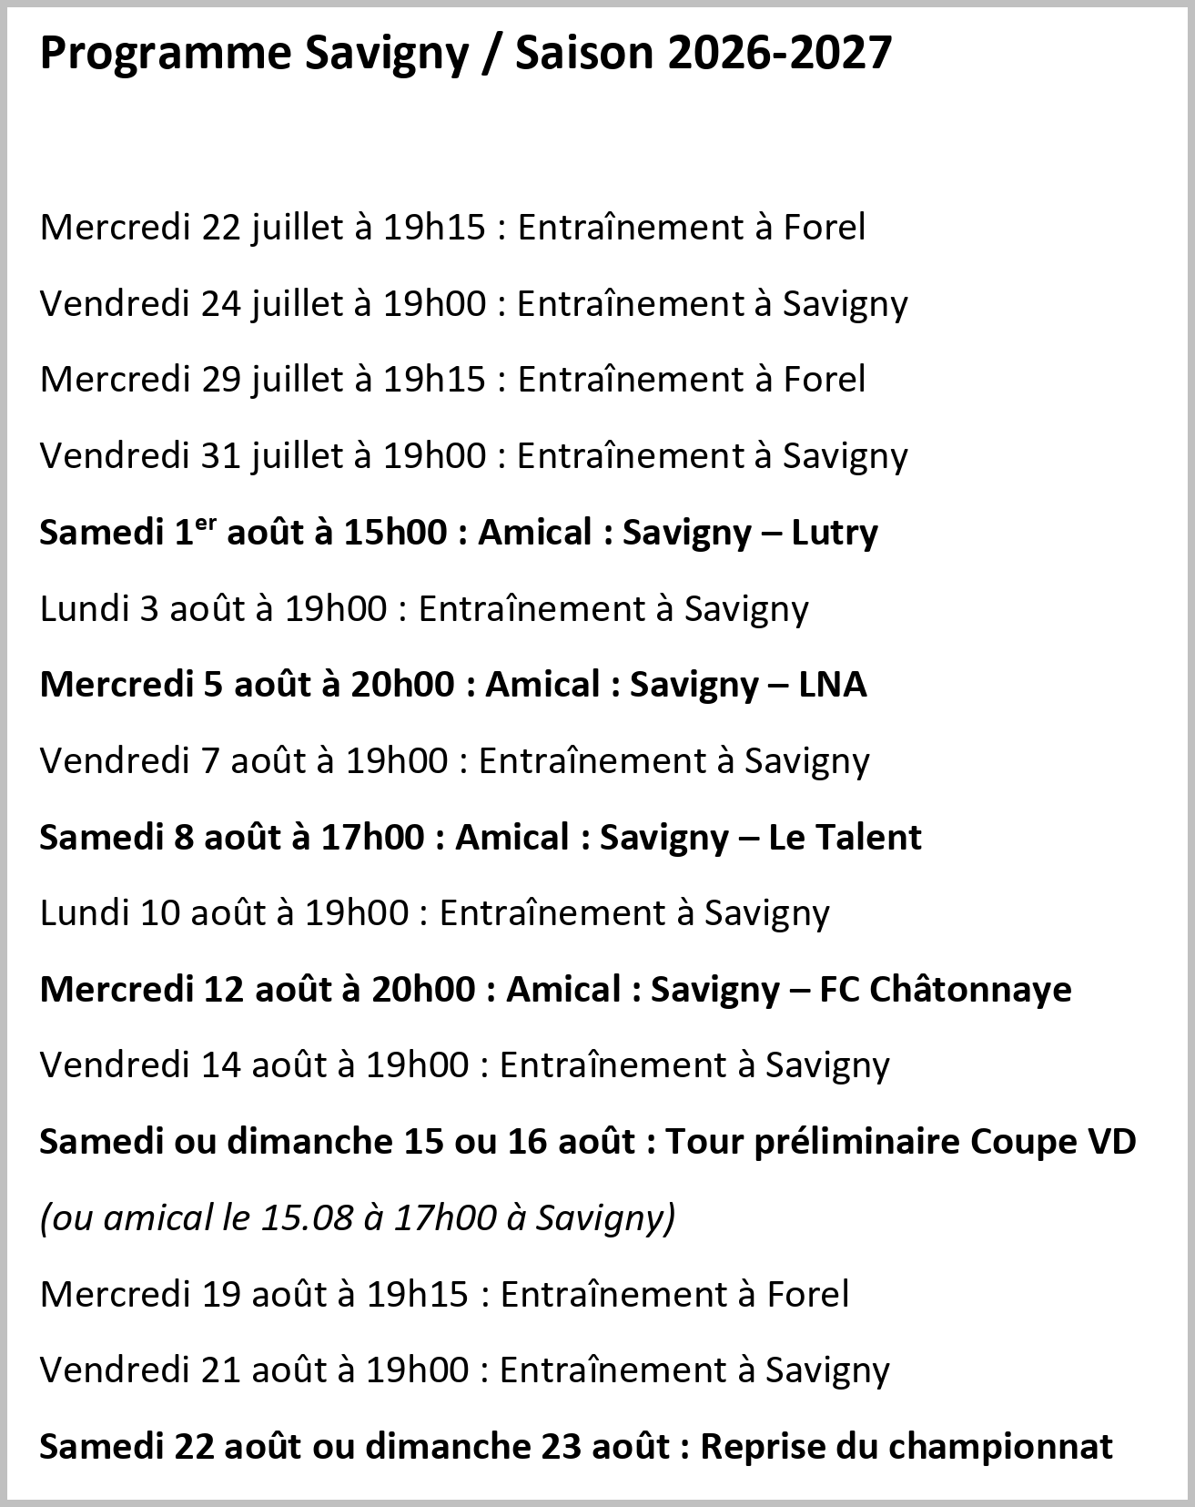
Version du 6.7.2026

Directive
Pour que le robot tondeur puisse fonctionner chaque nuit
Tous les goals mobiles doivent être enlevés du terrain après chaque dernier match du jour,
Aucun obstacle (ex. poteau corner, bouteille, ballon, etc.) ne doit rester sur le terrain au terme du dernier match du jour
Marquage rouge pour les Jun. D, E, EII et Sen. 50+ - + Terrain D9 côté Mollie-Margot
Actif ve 20:15, sen 30+ je 20:15, sen 40+ je 20:15, sen 50+ me 19:45 C 13:30, B 16:00, E 09:00, 11:00, D 10:00
Si deux matches juniors sa matin laisser intervalle 30' pour échauffement ! Règle max 10:45
D souhait ACVF max 10:00

